Sheet1
姓名 | devil13th
年龄 | 13
出生日期 | 2019-02-02
照片1

照片2

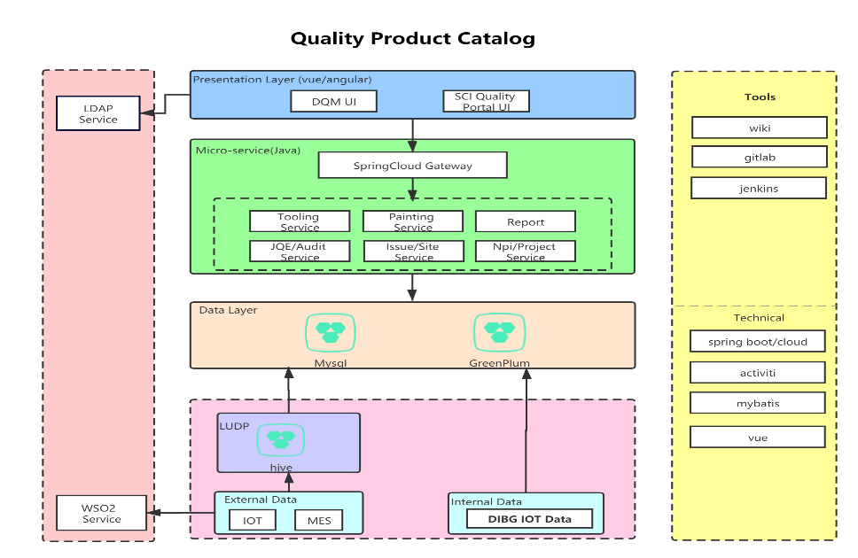
照片3

